Problema
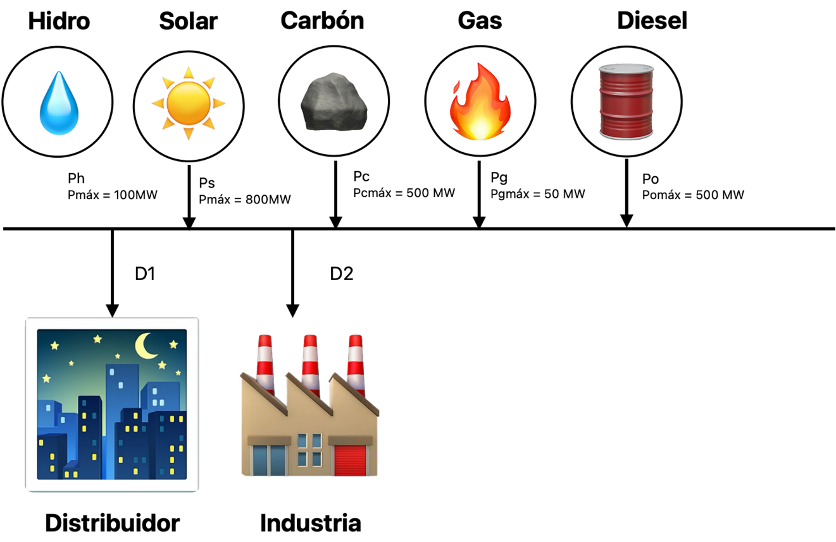
Generador | A0 | A1
Generador Hidroeléctrico | 500 | 0
Generador de Carbón | 10 | 50
Generador de Gas | 20 | 100
Generador Diesel | 150 | 150
Generador Solar | 150 | 0

Generador | Contrato con | Precio de Venta (USD/MWh) | Potencia (MW)
Generador Hidroeléctrico | Distribuidora | 20 | 100
Generador de Carbón | Distribuidora | 110 | 500
Generador de Gas | Distribuidora | 120 | 450
Generador Diesel | Distribuidora | 200 | 150
 |  | Total contrato Distribuidora | 1200
Generador de Gas | Industria | 130 | 50
 | Demanda
 | 399
 | 399
 | 399
 | 399
 | 399
 | 399
 | 499
 | 599
 | 699
 | 799
 | 899
 | 999
 | 1199
 | 999
 | 899
 | 899
 | 899
 | 899
 | 1202
 | 1399
 | 1205
 | 999
 | 699
 | 499

Solución
Hora | Dem Neta | Ps | Ph | Pc | Pg | Po | Pf | PM |  |  |  |  |  |  |  |  |  |  |  | Crecimiento | Demanda | Distribuidor | Industria
1 | 334.88 | 0 | 100 | 234.88 | 0 | 0 | 0 | 50 |  |  |  |  |  |  |  |  |  |  |  | 1 | 399 | 199 | 200
2 | 399 | 0 | 100 | 299 | 0 | 0 | 0 | 50 |  |  |  |  |  |  |  |  |  |  |  | 1 | 399 | 199 | 200
3 | 399 | 0 | 100 | 299 | 0 | 0 | 0 | 50 |  |  |  |  |  |  |  |  |  |  |  | 1 | 399 | 199 | 200
4 | 399 | 0 | 100 | 299 | 0 | 0 | 0 | 50 |  |  |  |  |  |  |  |  |  |  |  | 1 | 399 | 199 | 200
5 | 399 | 0 | 100 | 299 | 0 | 0 | 0 | 50 |  |  |  |  |  |  |  |  |  |  |  | 1 | 399 | 199 | 200
6 | 399 | 0 | 100 | 279 | 20 | 0 | 0 | 100 |  |  |  |  |  |  |  |  |  |  |  | 1 | 399 | 199 | 200
7 | 499 | 0 | 100 | 379 | 20 | 0 | 0 | 100 |  |  |  |  |  |  |  |  |  |  |  | 1 | 499 | 299 | 200
8 | 599 | 0 | 100 | 375.40436678 | 123.59563322 | 0 | 0 | 100 |  |  |  |  |  |  |  |  |  |  |  | 1 | 599 | 399 | 200
9 | 395.40436678 | 303.59563322 | 100 | 275.40436678 | 20 | 0 | 0 | 100 |  |  |  |  |  |  |  |  |  |  |  | 1 | 699 | 499 | 200
10 | 217.61196365 | 581.38803635 | 42.20759687 | 175.40436678 | 0 | 0 | 0 | 50 |  |  |  |  |  |  |  |  |  |  |  | 1 | 799 | 599 | 200
11 | 119.5836948 | 779.4163052 | 44.179328029 | 75.404366775 | 0 | 0 | 0 | 50 |  |  |  |  |  |  |  |  |  |  |  | 1 | 899 | 699 | 200
12 | 0 | 1037.0618682 | 0 | 0 | 0 | 0 | 0 | 0 |  |  |  |  |  |  |  |  |  |  |  | 1 | 999 | 799 | 200
13 | 64.706944413 | 1134.2930556 | 0 | 0 | 0 | 64.706944413 | 0 | 150 |  |  |  |  |  |  |  |  |  |  |  | 1 | 1199 | 999 | 200
14 | 0 | 1159.0841738 | 0 | 0 | 0 | 0 | 0 | 0 |  |  |  |  |  |  |  |  |  |  |  | 1 | 999 | 799 | 200
15 | 0 | 1119.3472084 | 0 | 0 | 0 | 0 | 0 | 0 |  |  |  |  |  |  |  |  |  |  |  | 1 | 899 | 699 | 200
16 | 0 | 1022.1933498 | 0 | 0 | 0 | 0 | 0 | 0 |  |  |  |  |  |  |  |  |  |  |  | 1 | 899 | 699 | 200
17 | 119.67452157 | 779.32547843 | 100 | 0 | 0 | 19.674521568 | 0 | 150 |  |  |  |  |  |  |  |  |  |  |  | 1 | 899 | 699 | 200
18 | 312.04371998 | 586.95628002 | 1 | 311.04371998 | 0 | 0 | 0 | 50 |  |  |  |  |  |  |  |  |  |  |  | 1 | 899 | 699 | 200
19 | 895.2180712 | 306.7819288 | 100 | 411.04371998 | 384.17435122 | 0 | 0 | 100 |  |  |  |  |  |  |  |  |  |  |  | 1 | 1202 | 1002 | 200
20 | 1399 | 1.3977653686E-13 | 100 | 500 | 500 | 299 | 0 | 150 |  |  |  |  |  |  |  |  |  |  |  | 1 | 1399 | 1199 | 200
21 | 1205 | 0 | 100 | 500 | 500 | 105 | 0 | 150 |  |  |  |  |  |  |  |  |  |  |  | 1 | 1205 | 1005 | 200
22 | 999 | 0 | 100 | 500 | 398 | 1 | 0 | 150 |  |  |  |  |  |  |  |  |  |  |  | 1 | 999 | 799 | 200
23 | 699 | 0 | 100 | 401 | 198 | 0 | 0 | 100 |  |  |  |  |  |  |  |  |  |  |  | 1 | 699 | 499 | 200
24 | 499 | 0 | 100 | 399 | 0 | 0 | 0 | 50 |  |  |  |  |  |  |  |  |  |  |  | 1 | 499 | 299 | 200
 |  |  |  |  |  |  |  |  |  |  |  |  |  |  |  |  |  |  |  | 1 | [MW]

Central Hidroelectrica |  |  |  |  |  |  |  | Central Carbón |  |  |  |  |  | Central Gas |  |  |  |  |  |  |  | Central Oil
Hora | Ingresos Spot | Ingreso Contrato | Retiro Spot | Costos | Resultado |  |  | Hora | Ingresos Spot | Ingreso Contrato | Retiro Spot | Costos | Resultado | Hora | Ingresos Spot | Ingreso Contrato | Retiro Spot | Costos | Resultado |  |  | Hora | Ingresos Spot | Ingreso Contrato | Retiro Spot | Costos | Resultado
1 | 5,000 | 2,000 | 5,000 | 500 | 1,500 |  |  | 1 | 11,744 | 55,000 | 25,000 | 11,754 | 29,990 | 1 | 0 | 60,500 | 25,000 | 20 | 35,480 |  |  | 1 | 0 | 30,000 | 7,500 | 150 | 22,350
2 | 5,000 | 2,000 | 5,000 | 500 | 1,500 |  |  | 2 | 14,950 | 55,000 | 25,000 | 14,960 | 29,990 | 2 | 0 | 60,500 | 25,000 | 20 | 35,480 |  |  | 2 | 0 | 30,000 | 7,500 | 150 | 22,350
3 | 5,000 | 2,000 | 5,000 | 500 | 1,500 |  |  | 3 | 14,950 | 55,000 | 25,000 | 14,960 | 29,990 | 3 | 0 | 60,500 | 25,000 | 20 | 35,480 |  |  | 3 | 0 | 30,000 | 7,500 | 150 | 22,350
4 | 5,000 | 2,000 | 5,000 | 500 | 1,500 |  |  | 4 | 14,950 | 55,000 | 25,000 | 14,960 | 29,990 | 4 | 0 | 60,500 | 25,000 | 20 | 35,480 |  |  | 4 | 0 | 30,000 | 7,500 | 150 | 22,350
5 | 5,000 | 2,000 | 5,000 | 500 | 1,500 |  |  | 5 | 14,950 | 55,000 | 25,000 | 14,960 | 29,990 | 5 | 0 | 60,500 | 25,000 | 20 | 35,480 |  |  | 5 | 0 | 30,000 | 7,500 | 150 | 22,350
6 | 10,000 | 2,000 | 10,000 | 500 | 1,500 |  |  | 6 | 27,900 | 55,000 | 50,000 | 13,960 | 18,940 | 6 | 2,000 | 60,500 | 50,000 | 2,020 | 10,480 |  |  | 6 | 0 | 30,000 | 15,000 | 150 | 14,850
7 | 10,000 | 2,000 | 10,000 | 500 | 1,500 |  |  | 7 | 37,900 | 55,000 | 50,000 | 18,960 | 23,940 | 7 | 2,000 | 60,500 | 50,000 | 2,020 | 10,480 |  |  | 7 | 0 | 30,000 | 15,000 | 150 | 14,850
8 | 10,000 | 2,000 | 10,000 | 500 | 1,500 |  |  | 8 | 37,540 | 55,000 | 50,000 | 18,780 | 23,760 | 8 | 12,360 | 60,500 | 50,000 | 12,380 | 10,480 |  |  | 8 | 0 | 30,000 | 15,000 | 150 | 14,850
9 | 10,000 | 2,000 | 10,000 | 500 | 1,500 |  |  | 9 | 27,540 | 55,000 | 50,000 | 13,780 | 18,760 | 9 | 2,000 | 60,500 | 50,000 | 2,020 | 10,480 |  |  | 9 | 0 | 30,000 | 15,000 | 150 | 14,850
10 | 2,110 | 2,000 | 5,000 | 500 | -1,390 |  |  | 10 | 8,770 | 55,000 | 25,000 | 8,780 | 29,990 | 10 | 0 | 60,500 | 25,000 | 20 | 35,480 |  |  | 10 | 0 | 30,000 | 7,500 | 150 | 22,350
11 | 2,209 | 2,000 | 5,000 | 500 | -1,291 |  |  | 11 | 3,770 | 55,000 | 25,000 | 3,780 | 29,990 | 11 | 0 | 60,500 | 25,000 | 20 | 35,480 |  |  | 11 | 0 | 30,000 | 7,500 | 150 | 22,350
12 | 0 | 2,000 | 0 | 500 | 1,500 |  |  | 12 | 0 | 55,000 | 0 | 10 | 54,990 | 12 | 0 | 60,500 | 0 | 20 | 60,480 |  |  | 12 | 0 | 30,000 | 0 | 150 | 29,850
13 | 0 | 2,000 | 15,000 | 500 | -13,500 |  |  | 13 | 0 | 55,000 | 75,000 | 10 | -20,010 | 13 | 0 | 60,500 | 75,000 | 20 | -14,520 |  |  | 13 | 9,706 | 30,000 | 22,500 | 9,856 | 7,350
14 | 0 | 2,000 | 0 | 500 | 1,500 |  |  | 14 | 0 | 55,000 | 0 | 10 | 54,990 | 14 | 0 | 60,500 | 0 | 20 | 60,480 |  |  | 14 | 0 | 30,000 | 0 | 150 | 29,850
15 | 0 | 2,000 | 0 | 500 | 1,500 |  |  | 15 | 0 | 55,000 | 0 | 10 | 54,990 | 15 | 0 | 60,500 | 0 | 20 | 60,480 |  |  | 15 | 0 | 30,000 | 0 | 150 | 29,850
16 | 0 | 2,000 | 0 | 500 | 1,500 |  |  | 16 | 0 | 55,000 | 0 | 10 | 54,990 | 16 | 0 | 60,500 | 0 | 20 | 60,480 |  |  | 16 | 0 | 30,000 | 0 | 150 | 29,850
17 | 15,000 | 2,000 | 15,000 | 500 | 1,500 |  |  | 17 | 0 | 55,000 | 75,000 | 10 | -20,010 | 17 | 0 | 60,500 | 75,000 | 20 | -14,520 |  |  | 17 | 2,951 | 30,000 | 22,500 | 3,101 | 7,350
18 | 50 | 2,000 | 5,000 | 500 | -3,450 |  |  | 18 | 15,552 | 55,000 | 25,000 | 15,562 | 29,990 | 18 | 0 | 60,500 | 25,000 | 20 | 35,480 |  |  | 18 | 0 | 30,000 | 7,500 | 150 | 22,350
19 | 10,000 | 2,000 | 10,000 | 500 | 1,500 |  |  | 19 | 41,104 | 55,000 | 50,000 | 20,562 | 25,542 | 19 | 38,417 | 60,500 | 50,000 | 38,437 | 10,480 |  |  | 19 | 0 | 30,000 | 15,000 | 150 | 14,850
20 | 15,000 | 2,000 | 15,000 | 500 | 1,500 |  |  | 20 | 75,000 | 55,000 | 75,000 | 25,010 | 29,990 | 20 | 75,000 | 60,500 | 75,000 | 50,020 | 10,480 |  |  | 20 | 44,850 | 30,000 | 22,500 | 45,000 | 7,350
21 | 15,000 | 2,000 | 15,000 | 500 | 1,500 |  |  | 21 | 75,000 | 55,000 | 75,000 | 25,010 | 29,990 | 21 | 75,000 | 60,500 | 75,000 | 50,020 | 10,480 |  |  | 21 | 15,750 | 30,000 | 22,500 | 15,900 | 7,350
22 | 15,000 | 2,000 | 15,000 | 500 | 1,500 |  |  | 22 | 75,000 | 55,000 | 75,000 | 25,010 | 29,990 | 22 | 59,700 | 60,500 | 75,000 | 39,820 | 5,380 |  |  | 22 | 150 | 30,000 | 22,500 | 300 | 7,350
23 | 10,000 | 2,000 | 10,000 | 500 | 1,500 |  |  | 23 | 40,100 | 55,000 | 50,000 | 20,060 | 25,040 | 23 | 19,800 | 60,500 | 50,000 | 19,820 | 10,480 |  |  | 23 | 0 | 30,000 | 15,000 | 150 | 14,850
24 | 5,000 | 2,000 | 5,000 | 500 | 1,500 |  |  | 24 | 19,950 | 55,000 | 25,000 | 19,960 | 29,990 | 24 | 0 | 60,500 | 25,000 | 20 | 35,480 |  |  | 24 | 0 | 30,000 | 7,500 | 150 | 22,350
Total | 154,369 | 48,000 | 180,000 | 12,000 | 10,369 |  |  | Total | 556,672 | 1,320,000 | 900,000 | 300,869 | 675,803 | Total | 286,277 | 1,452,000 | 900,000 | 216,857 | 621,420 |  |  | Total | 73,407 | 720,000 | 270,000 | 77,007 | 446,400

 | Distribuidora
 | Pago [$] | Retiro[MWh] | Precio Ponderado [USD\MWh]
 | 3,384,000 | 13,885 | 243.7

Generación Solar
Hora | Generación MW |  | Pmax | 1000 | MW
1 | 0 | 0
2 | 0
3 | 0 | 0
Perfil de Generación Solar
1 | 0
2
3 | 0
4 | 0
5 | 0
6 | 0
7 | 0
8 | 0
9 | 309.92014104
10 | 582.5209272
11 | 778.6125683
12 | 1010.00559
13 | 1130.110151
14 | 1194.6025549
15 | 1133.6939278
16 | 982.81453065
17 | 828.72004335
18 | 592.07817017
19 | 288.64757243
20 | 1.4069950584E-13
21 | 0
22 | 0
23 | 0
24 | 0
4 | 0 | 0
5 | 0 | 0
6 | 0 | 0
7 | 0 | 0
8 | 0 | 0
9 | 303.59563322 | 309.92014104
10 | 581.38803635 | 582.5209272
11 | 779.4163052 | 778.6125683
12 | 1037.0618682 | 1010.00559
13 | 1134.2930556 | 1130.110151
14 | 1159.0841738 | 1194.6025549
15 | 1119.3472084 | 1133.6939278
16 | 1022.1933498 | 982.81453065
17 | 779.32547843 | 828.72004335
18 | 586.95628002 | 592.07817017
19 | 306.7819288 | 288.64757243
20 | 1.3977653686E-13 | 1.4069950584E-13
21 | 0 | 0
22 | 0 | 0
23 | 0 | 0
24 | 0 | 0

